1
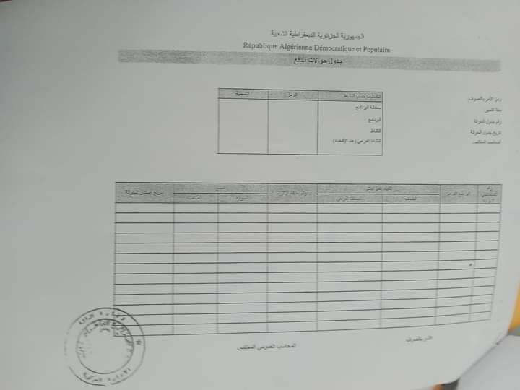 | الجمهورية الجزائرية الديمقراطية الشعبية
 | RÉPUBLIQUE ALGERIENNE DÉMOCRATIQUE ET POPULAIRE
 | Journal des Mandats de Paiements

 | Code ordonnateur: |  |  |  | Classification par activité | Code | Intitulé
 | Gestion: |  |  |  | Portefeuille de prigramme
 | Numéro du journal des mondats: |  |  |  | Programme
 | Date du journal des mondats: |  |  |  | Action
 |  |  |  |  | Sous-action (cas échéant)

 | Numéro d'ordre du mandat | Sous programme | Imputation budgétaire |  | Numéro de la fiche d'engagement | Montant |  | Date d'émmission des mandats
 |  |  | Catégorie | Sous-catégorie |  | Par Mandat | Par Catégorie

 |  |  |  | Ordonnateur |  | Le Comptable Assignataire

3
الجمهورية الجزائرية الديمقراطية الشعبية
RÉPUBLIQUE ALGÉRIENNE DÉMOCRATIQUE ET POPULAIRE
Avis de Virement
Dépenses imputables au Budget Général de l'Etat

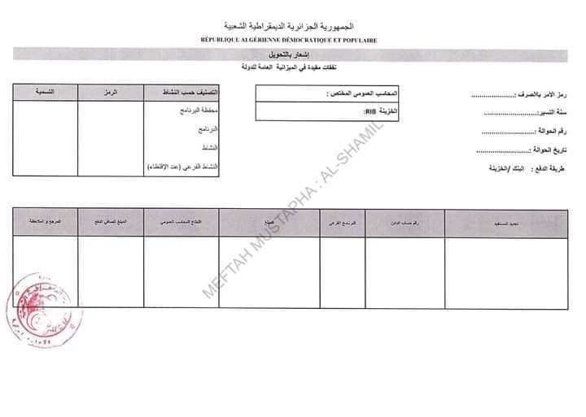
Code ordonnateur : |  |  |  | Le Comptable Assignataire: |  |  |  |  | Classification par activité |  | Code | intitulé
Gestion: |  |  |  | RIB/RIP Trésor: |  | 00799999000030003179' |  |  | Portefeuille de programme
numéro du journal des mondats : |  |  |  |  |  |  |  |  | Programme
date du journal des mondats : |  |  |  |  |  |  |  |  | Action
 |  |  |  |  |  |  |  |  | Sous-action (cas échéant)
Mode de paiement |  | bancaire / trésor

 | Désignation du bénéficiaire |  | numéro du compte comptable à accréditer |  | Sous programme |  | montant | retenue du comptable public |  | montant net à payer | référance et observation

10
الجمهورية الجزائرية الديمقراطية العبية
RÉPUBLIQUE ALGÉRIENNE DÉMOCRATIQUE ET POPULAIRE
Ordonnateur

Code ordonnateur
AVIS D'EMMISION D'ORDRE D'ANNULATION OU DE REDUCTION DE RECETTE

exercice: |  | compte d'imputaion:
Portefeuille de programme:
Programme:
Sous programme:
Action:
Sous-action (cas échéant):

L'ordre de recette n° ……. Émis le ......... À l'encontre de Mr ......................................... Pour un montant de
....................................... est annulé ou diminué de ...................................................... Pour le
motif ci-après ....................................................................................................................................
....................................................................................................................................
....................................................................................................................................

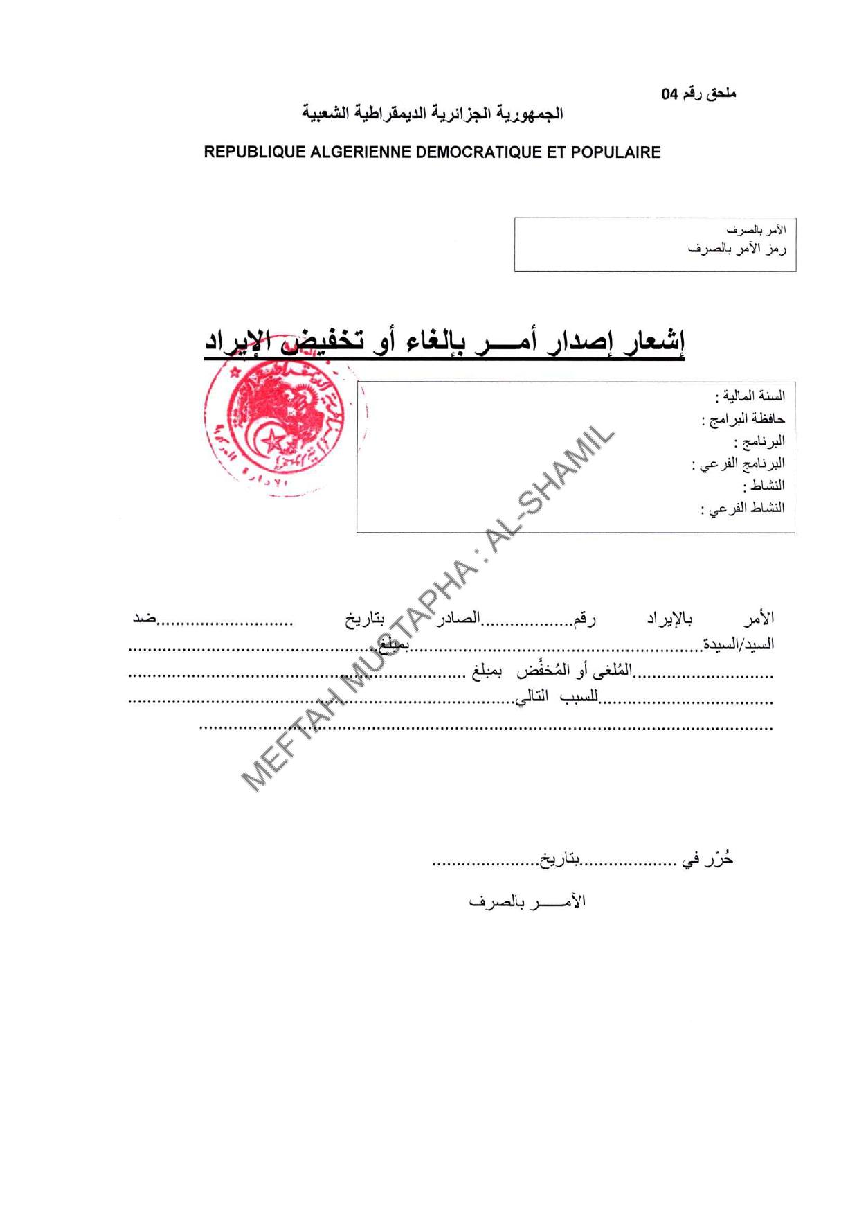
le debiteur | motif(s) |  |  | Base de liquidation
- Nom et prénom du débiteur:
- Activité / raison sociale du débiteur:
- Adresse (s) du débiteur:
- Compte (s) courant (s):
- N° CNAS:
- autres identifications utiles (NIF، NIS، .....):
Somme à recouvrer
Le présent ordre de recette est arrêter à la somme de: (en lettres)

 |  |  | à: |  | le:
 |  |  | (signature de l'ordonnateur)

11
الجمهورية الجزائرية الديمقراطية العبية
RÉPUBLIQUE ALGÉRIENNE DÉMOCRATIQUE ET POPULAIRE
Ordonnateur

Code ordonnateur
BORDEREAU D'ENVOIS DES ORDRES DE RECETTE

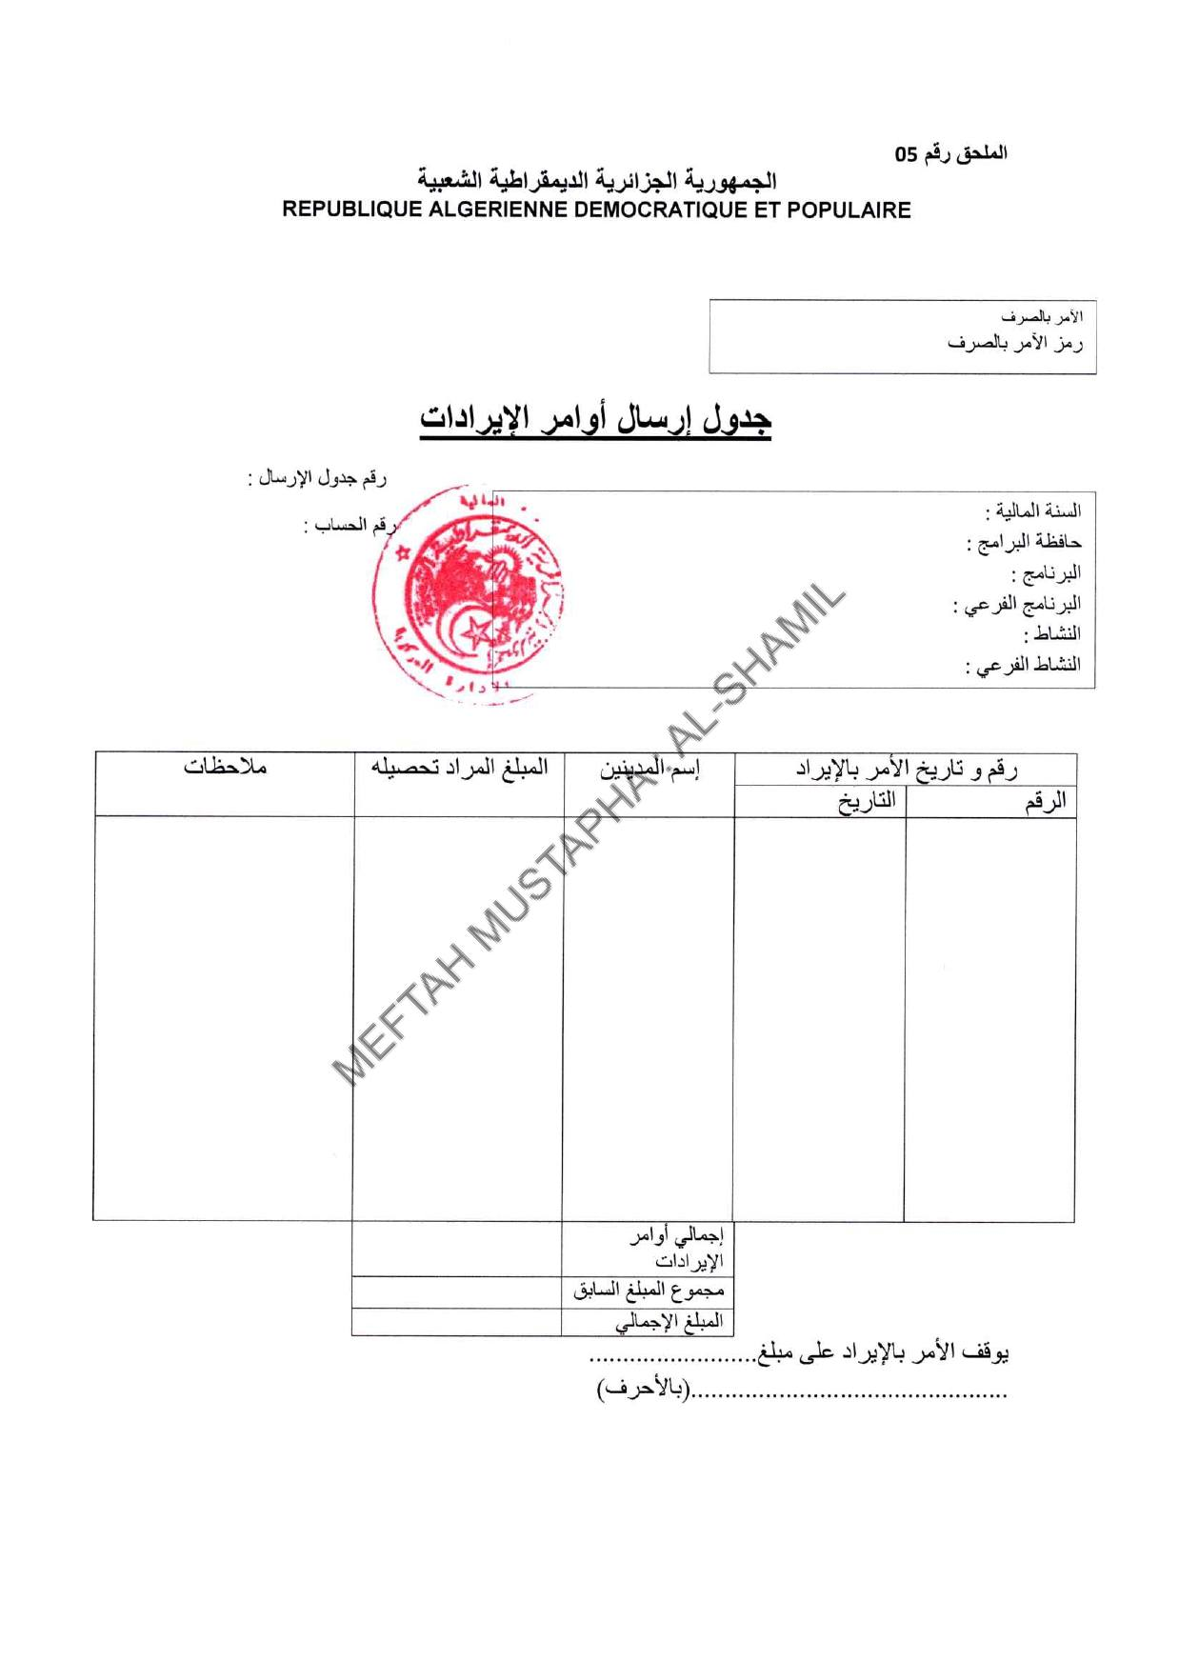
exercice: |  |  |  | Numéro de bordereau
Portefeuille de programme: |  |  |  | Numéro du compte
Programme:
Sous programme:
Action:
Sous-action (cas échéant):

Numéro et date des ordres de recette |  | Noms des Débéteurs | Montant des ordres à recouvrer |  | observations
numéro | date

 |  | total des ordres de recettes
 |  | totale anterieur
 |  | total general

Arrrêté le pr&sent bordereau à la somme des ordres de recette délévrés de
......................................................

 |  |  | à: |  |  | le:
 |  |  | (signature de l'ordonnateur)

